Om gevinstrealiseirng
Til forsiden
Om gevinstrealisering for eInnsyn

Gevinster er verdier, positive effekter som oppnås ved å implementere nye løsninger i drift.
Gevinstrealisering handler om aktiviteter som gjennomføres for å oppnå gevinster.

Gevinster skapes når mennesker utfører tjenester og arbeidsprosesser på nye måter. eInnsyn kan gi store gevinster i form av spart tid for offentlige virksomheter og økt åpenhet for innbyggere og presse. Forutsetningen er at eInnsyn gjør at arbeidsflyten blir mer effektiv, og tid brukt på innsynskrav kan reduseres. Fulltekstpublisering av saksdokumenter vil gjøre at innbyggere opplever mer åpenhet i forvaltningen. For å realisere gevinstene, må ansatte i organisasjonen ledes gjennom en endringsreise. Underveis skal ansatte bygge ny kompetanse, utvikle nye holdninger og endre adferd slik at de blir i stand til å realisere gevinstene. Gevinstrealisering handler om å drive organisasjonen gjennom endring. Dette skjer gjennom å identifisere gevinster, planlegge, måle og følge opp. I tillegg er det viktig med aktiviteter for å utløse endring gjennom dialog for å skape engasjement blant ansatte.

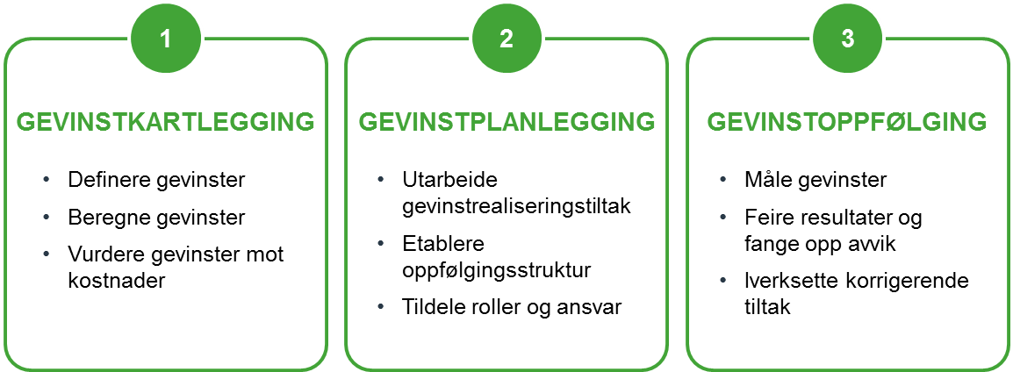
Gevinstrealisering på 1-2-3 Tre hovedaktiviteter utgjør en god gevinstrealiseringsprosess. Gevinstkartlegging handler om å definere gevinster basert på endringene dere har identifisert, og gjøre enkle beregninger av disse. Gevinstplanlegging betyr å utarbeide tiltak for å realisere gevinstene, som f.eks. opplæring i nye rutiner eller å bestille ny funksjonalitet til saksbehandlingsverktøyet som brukes. Det er også viktig å etablere en tydelig oppfølgingsstruktur i linjen som kan følge opp gevinstene over tid ved å måle og rapportere. Gevinstoppfølging skjer etter at eInnsyn er tatt i bruk. Jevnlige målinger av gevinstene gjør det mulig å dokumentere gevinstene og iverksette korrigerende tiltak ved behov.

Gevinstkartlegging_intro

Til forside
Introduksjon til gevinstkartlegging

1) Ta utgangspunkt i nye rutiner Dere har allerede kartlagt dagens rutiner og utformet nye rutiner som en del av den anbefalte prosessen i veilederen. Sammenlign de to for å identifisere alle endringene i rutiner. Skriv disse endringene inn i en endrings- og gevinstoversikt.
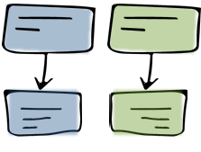

2) Identifiser gevinster fra endringene For hver endring må dere analysere hvilke gevinster denne endringen kan gi, som f.eks. spart tid for saksbehandler. For hver gevinst beskriver dere kort hvilke forutsetninger som ligger til grunn for at gevinsten blir realisert.

3) Vurder gevinstene Etter at gevinstene er identifisert må dere lage en gevinstvurdering. Bruk malen i denne filen, og se på eksemplene for veiledning Skriv inn hvordan dere kan måle gevinsten, og gjør enkle estimater for hvor mye tid som kan spares, eller hvor mye bedre kvalitet tjenesten får. Husk å definere hvordan spart tid skal brukes.

